Commit
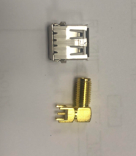
Comment | Description | Designator | Footprint | LibRef | Quantity | 数量 | 单价 | 总价
SMA-KWE弯座 23mm |  | SWA-KE天线母座 | SWA-KE天线母座 |  | 1 | 500 |  | 0 | 有图片吗
1uF | Capacitor | C1, C10 | 0603 | Cap | 2 | 1000 | 0.07 | 70
104 | Capacitor | C2, C11, C13, C16, C21, C22, C23, C24, C28 | 0603 | Cap | 9 | 4500 | 0.07 | 315
220pF5% | Capacitor | C12, C29 | 0603 | Cap | 2 | 1000 |  | 0 | 只有10%精度 0.04元
4.7pF5% | Capacitor | C14 | 0603 | Cap | 1 | 500 |  | 0 | 只有10%精度 0.04元
12pF5% | Capacitor | C15 | 0603 | Cap | 1 | 500 |  | 0 | 只有10%精度 0.04元
1pF+-0.25p | Capacitor | C17, C19 | 0603 | Cap | 2 | 1000 | 0.04 | 40
SMP1320 | diode | D1, D2 | 0603 | DIODE | 2 | 1000 |  | 0 | 什么尾缀 | SMP1320-079LF SOD523 二极管 整流器
10.7M直插陶瓷滤波器3三脚 |  | F1 | PT4450 XTAL | Filter | 1 | 500 | 0.2 | 100
180nH5% | Inductor, Resistor | L1, L4, L5, L6 | 0603 | L, Res2 | 4 | 2000 | 0.05 | 100
22nH5% | Resistor | L2 | 0603 | Res2 | 1 | 500 | 0.05 | 25
47nH5% | Resistor | L3 | 0603 | Res2 | 1 | 500 | 0.05 | 25
0R | Inductor, Resistor | L7, R3, R5, R11, R12, R 15, R16, R21 | 0603 | L, Res2 | 8 | 4000 | 0.01 | 40
0603贴片LED蓝色 | diode | LED4 | LED-0603 | DIODE | 1 | 500 | 0.03 | 15
0603贴片LED绿色 | diode | LED5 | LED-0603 | DIODE | 1 | 500 | 0.03 | 15
直插发光二极管蓝发蓝3mm | diode | POWER |  | POWER | 1 | 500 | 0.03 | 15
直插发光二极管红发红3mm | diode | MAC | 2.54LED | DIODE | 1 | 500 | 0.03 | 15
USB_A型母座扁口90度直角直插 |  | Port2，'Port4 | USB-A | USB | 2 | 1000 |  | 0 | 有图片吗
NMOS(A09T) | mosfet | Q1, Q5 | SOT-23 | MOSFET-N | 2 | 1000 | 0.1 | 100
PMOS(A19T) | mosfet | Q2 | SOT-23 | MOSFET-P | 1 | 500 | 0.1 | 50
AO3407(P) | mosfet | Q3 | SOT-23 | MOSFET-P | 1 | 500 | 0.1 | 50
1M | Resistor | R1 | 0603 | Res2 | 1 | 500 | 0.03 | 15
2.2K | Resistor | R2 | 0603 | Res2 | 1 | 500 | 0.03 | 15
100k | Resistor | R4 | 0603 | Res2 | 1 | 500 | 0.03 | 15
10R | Resistor | R6 | 0603 | Res2 | 1 | 500 | 0.03 | 15
10K | Resistor | R7, R8 | 0603 | Res2 | 2 | 1000 | 0.02 | 20
5.1M | Resistor | R9 | 0603 | Res2 | 1 | 500 | 0.03 | 15
3.3K | Resistor | R10 | 0603 | Res2 | 1 | 500 | 0.03 | 15
750R | Resistor | R13, R14 | 0603 | Res2 | 2 | 1000 | 0.02 | 20
0R | Resistor | R22 | 0805 | Res2 | 1 | 500 | 0.03 | 15
4.5*4.5*3.8边三脚按键 | key | SW3 | Key1 | SW-P | 2 | 1000 | 0.06 | 60
STC8F2K32S2 | MCU | U1 | LQPF-32 | STC8F2K64S2 | 1 | 500 | 2.4 | 1200
HT7533-1 | IC | U2 | SOT-89 | SOT-89 | 1 | 500 |  | 0 | 国产 0.16元 原装 0.45元 | 用国产
PT4302 | IC | IC | PT4302 | PT4302 | 1 | 500 | 2.6 | 1300 | PT4302-X
PT4450 | IC | IC | PT4450 | PT4450 | 1 | 500 | 0.85 | 425
433.92MD11条形三脚 | Crystal Oscillator | Y3 | F11三脚 | F11三脚 | 1 | 500 |  | 0 | 有图片吗
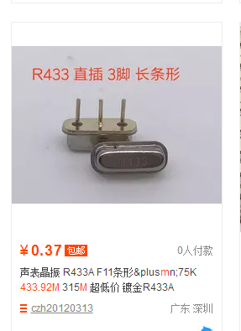
13.226M | Crystal Oscillator | Y4 | DIP-2P | DIP-2P | 1 | 500 | 0.3 | 150

